Summary
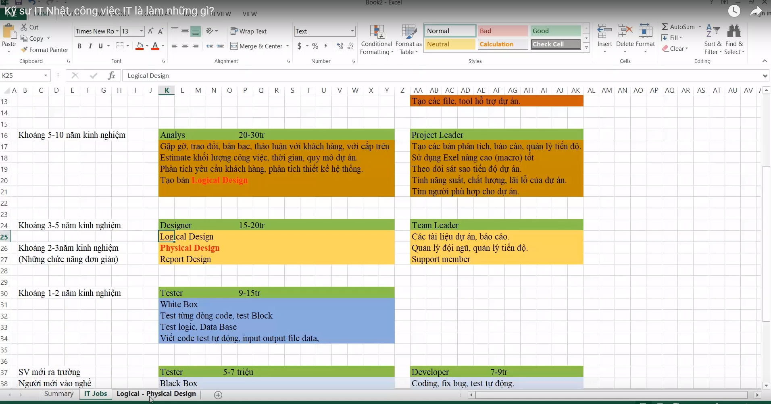
Lĩnh vực IT
- Gia công và phát triền phần mềm | Tạo mới, cập nhật, kiểm thử, vận hành và bảo trì, phân tích thiết kế hệ thống, quản lý chất lượng, tiến độ dự án…
- Server, mạng, bảo mật, cài đặt…. | Bộ phận IT: Chuyên về sever, proxy, mạng, setup, môi trường máy tính cho toàn bộ nhân viên
- Cung cấp giải pháp công nghệ thông tin | Tuyển kỹ sư về: Tìm khách hàng và cử đi đánh thuê
- Phần cứng | Tất cả các thứ liên quan đến máy tính: Nghiên cứu phát triển chip
…

Trình Tự TK Hệ Thống
Link
1 | Trình tự thiết kế hệ thống
 |  | https://nguyensithangblog.wordpress.com/trinh-tu-thiet-ke-he-thong-%E3%82%B7%E3%82%B9%E3%83%86%E3%83%A0%E8%A8%AD%E8%A8%88%E3%81%AE%E6%B5%81%E3%82%8C/
2 | 6 Giai đoạn trong quy trình phát triển một hệ thống thông tin
 |  | http://fast.com.vn/httt-doanh-nghiep/6-giai-doan-trong-quy-trinh-phat-trien-httt
3 | Các mô hình phát triển phần mềm
 |  | https://topdev.vn/blog/quy-trinh-phat-trien-phan-mem/

1 | Trình tự thiết kế hệ thống
 | 1 | 要件定義（Requirements Definition） |  |  | Định nghĩa yêu cầu
 |  | Tập hợp những yêu từ khách hàng, đặc tả hệ thống (spec),quyết định phạm vi. Ví dụ những chức năng quan trọng（機能） và tính năng（性能） , yêu cầu về độ tin cậy và khả năng bảo trì. Ngoài ra, về những nghiệp vụ cần thực hiện và luồng nghiệp vụ thì cần phải lắng nghe kỹ những yêu cầu từ phía khách hàng rồi tiến hành tạo 要件定義書.

 |  |  | Yêu cầu từ khách hàng
 |  |  | Đặc tả hệ thống (Spec)
 |  |  | Quyết định phạm vi
 |  | Q&A
 |  |  | Những chức năng quan trọng
 |  |  | Tính năng quan trọng
 |  |  | Yêu cầu về độ tin cậy
 |  |  | Khả năng bảo trì
 |  | Output
 |  |  | Tạo Tài liệu "Định nghĩa yêu cầu" 要件定義書

 | 2 | 外部設計（External Design） |  |  | Thiết kế Cơ bản - Basic Design
 |  | 外部設計書 hay còn được gọi là 基本設計 (Basic design). Về cơ bản thì 外部設計書 thuộc vào giai đoạn thượng nguồn ban đầu 上流工程. Dựa trên những chức năng, hiệu suất, điều kiện ràng buộc,… được xác địn trong 要件定義書 có thể xây dựng được thiết kê cơ bản của hệ thống. Xác đin hj các đặc điểm kỹ thuật từ giao diện của người sử dụng về các thao tác trên màn hình, phương pháp thực hiện thao tác, xuất dữ liệu…,thiết kế về bảo mật, quy tắc hoạt động, lịch trình phát triển hệ thống, chi phí..Về cơ bản đó chính là định nghía các thao tác thực hiện đối với hệ thống khi nhìn từ phía bên ngoài (Khi được sử dụng bởi user)

 |  |  | Xác định các đặc điểm kỹ thuật từ Giao diện người dùng về :
 |  |  |  | Thao tác trên màn hình
 |  |  |  | PP thực hiện thao tác
 |  |  |  | Xuất dữ liệu
 |  |  |  | Thiết kế về bảo mật
 |  |  |  | Quy tắc hoạt động
 |  |  |  | Lịch trình phát triển hệ thống
 |  |  |  | Chi phí

 | 3 | 内部設計（Internal Design） |  |  | Thiết kế chi tiết - Detail Design
 |  | Trong 内部設計書, dựa trên 外部設計書 tiến hành thiết kế các phần chi tiết mà người dùng khó thấy được như các thao tác bên trong hệ thống, các chức năng, dữ liệu vật lý. Là gia đoạn trung gian giữa 外部設計書 và 詳細設計 nhưng vì nó chuyên biệt về hệ thống nội bộ nên nó có thể coi là quá trình tương tự như thiết kế chi tiết. Chia chương trình thành đơn vị duy nhất, thiết kế những đữ liệu IO được sử dụng ở đó.

 |  |  | Thiết kế chi tiết phân người dùng khó thấy
 |  |  |  | Thao tác bên trong hệ thống
 |  |  |  | Các chức năng
 |  |  |  | Dữ liêu vật lý - Database

2 | 6 Giai đoạn trong quy trình phát triển một hệ thống thông tin
 | Giai đoạn 1: Khảo sát dự án
 |  | Khảo sát hiện trạng là giai đoạn đầu tiên trong quá trình phát triển một hệ thống thông tin. Nhiệm vụ chính trong giai đoạn này là tìm hiểu, thu thập thông tin cần thiết để chuẩn bị cho việc giải quyết các yêu cầu được đặt ra của dự án. Giai đoạn khảo sát được chia làm hai bước:

 | Giai đoạn 2: Phân tích hệ thống
 | Giai đoạn 3: Thiết kế
 | Giai đoạn 4: Thực hiện
 | Giai đoạn 5: Kiểm thử
 | Giai đoạn 6: Triển khai và bảo trì

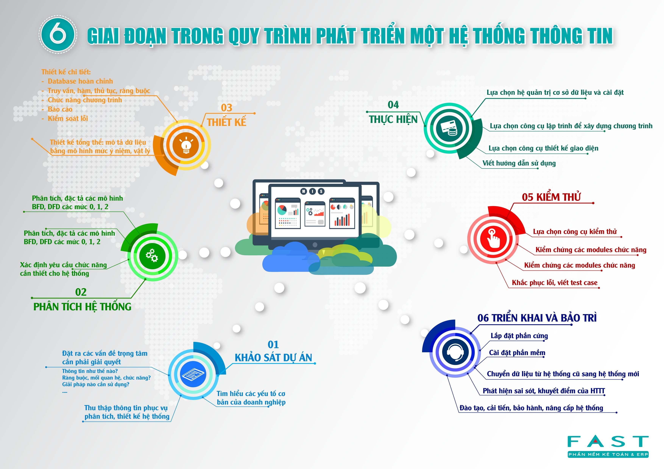

3 | Các mô hình phát triển phần mềm
 | Quy trình phát triển phần mềm
 | Các mô hình phát triển phần mềm
 |  | 1. Waterfall model- Mô hình thác nước
 |  | 2. V- Shaped Model- Mô hình chữ V
 |  | 3. Spiral Model – Mô hình xoắn ốc
 |  | 4. Iterative Model- Mô hình tiếp cận lặp
 |  | 5. Incremental Model – Mô hình tăng trưởng
 |  | 7. Agile Model
 |  | 8. Scrum (Scrum là một quy trình phát triển phần mềm thuộc họ agile)

